Sheet1
1
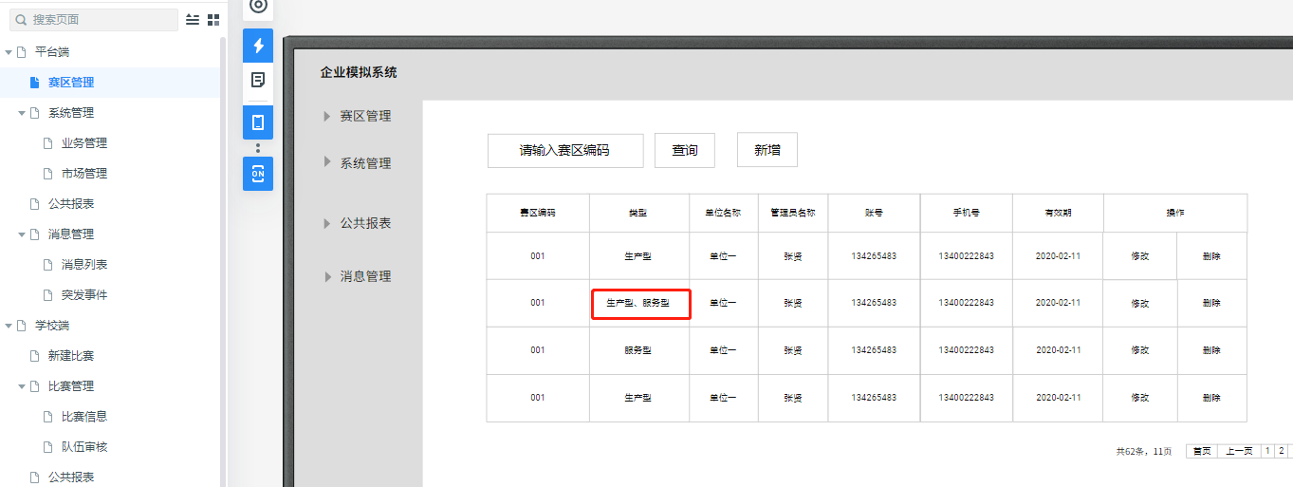

 |  |  |  |  |  |  |  |  |  | ----- | 改为运营型

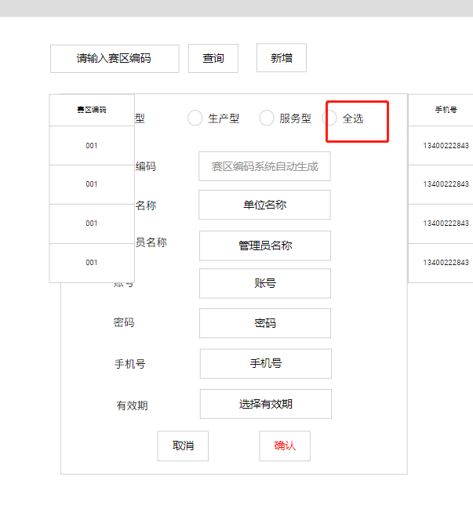
2

 |  |  |  |  | ---- | 是否改为运营型

3
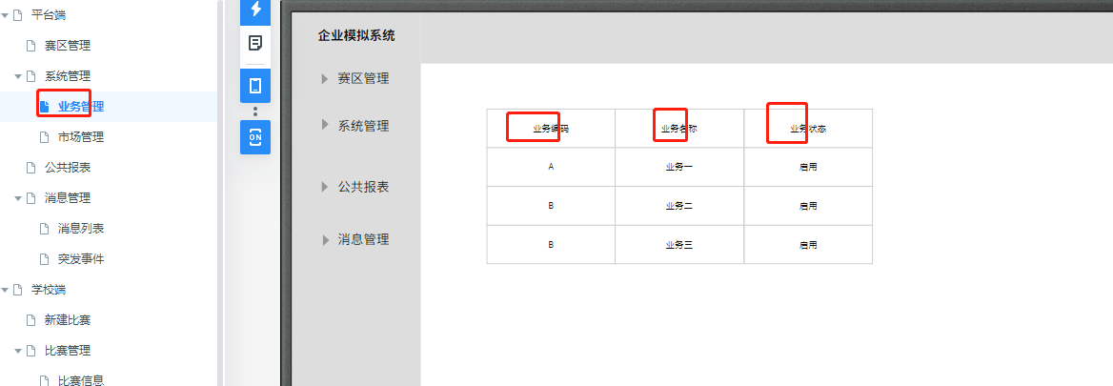

 |  |  |  |  |  |  |  |  |  | ’---- | 改为服务

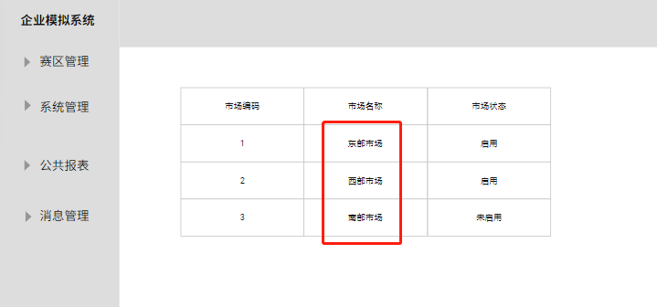
4

 |  |  |  |  |  |  | ‘---- | 改为本地，省内，国内，国外

5

 |  |  |  |  |  |  |  |  |  | ’---- | 是否去掉

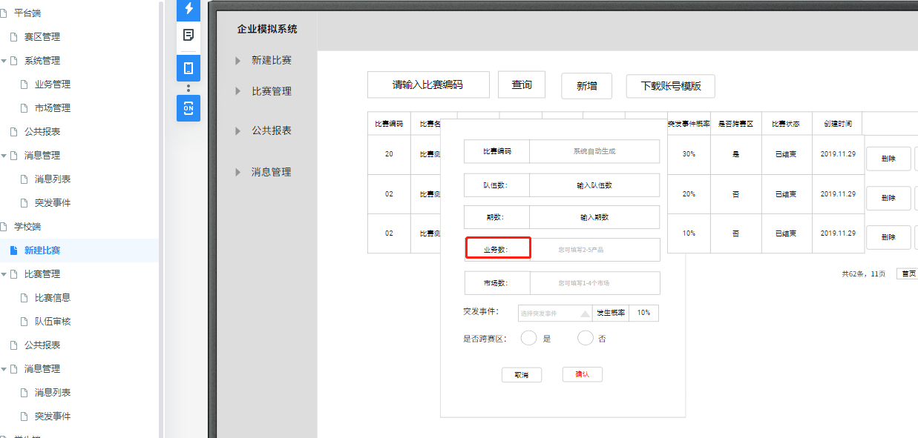
6

 |  |  |  |  |  |  |  |  |  | ‘---- | 改为服务数

 |  |  |  |  |  |  |  |  |  |  | 可填写的服务数为1-4

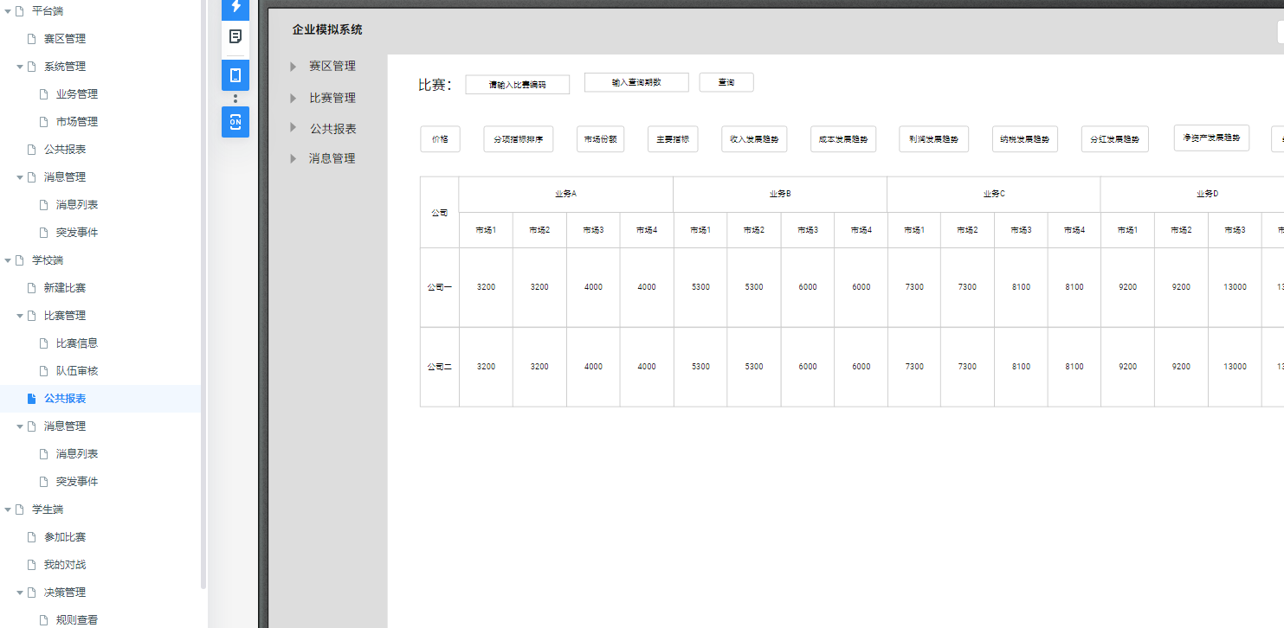
7

 |  |  |  |  |  |  |  |  |  | ’----业务改为服务

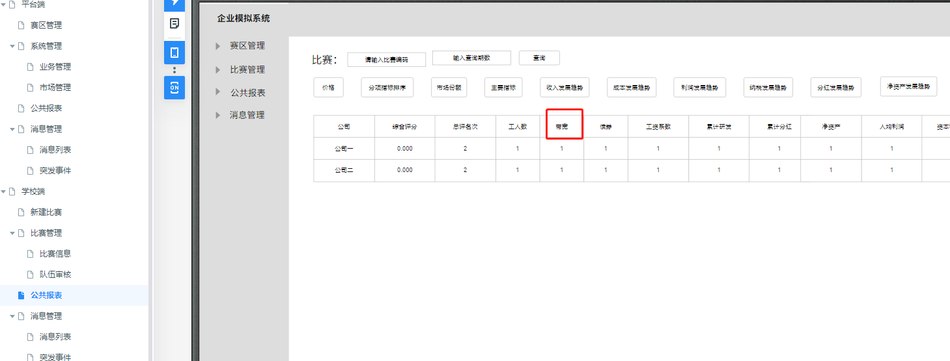
8

 |  |  |  |  |  |  |  |  |  | ‘----带宽改为固定资产
 |  |  |  |  |  |  |  |  |  |  | 累计研发改为累计品牌投入

9

 |  |  |  |  |  |  |  |  |  |  | ’---- | 业务改为服务

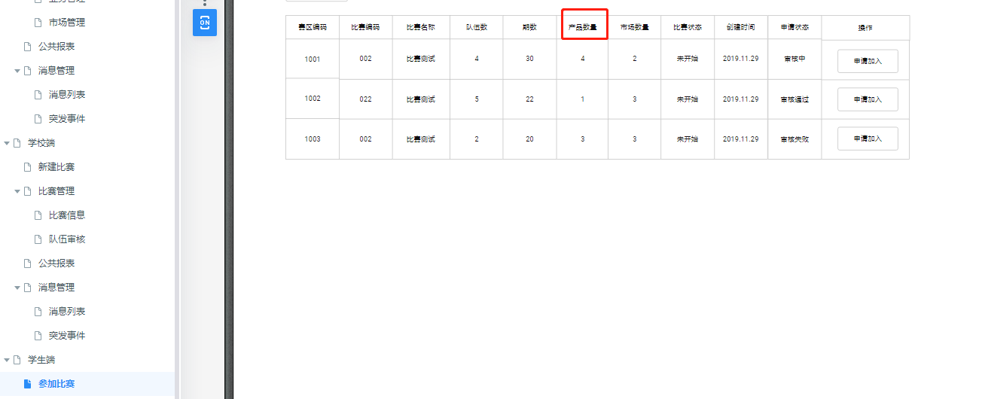
10

 |  |  |  |  |  |  |  |  |  | ‘--- | 产品改为服务

 |  |  |  |  |  |  |  |  |  |  | 我的对战页面也要修改

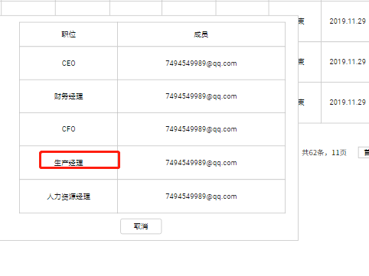
11

 |  |  |  | ；---- | 改为服务业务经理？？

12 | 规则修改 | :见规则文档

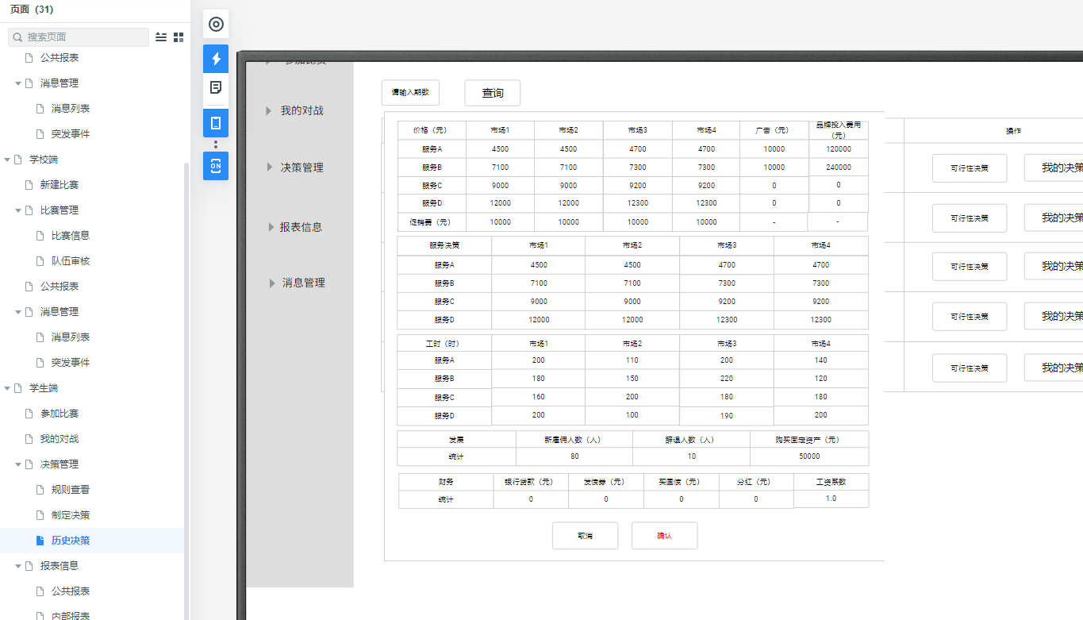
13

 |  |  |  |  |  |  |  |  |  | ’---- | 同制定决策页面

14.公共报表同老师端的公共报表
15 | 公司会计表
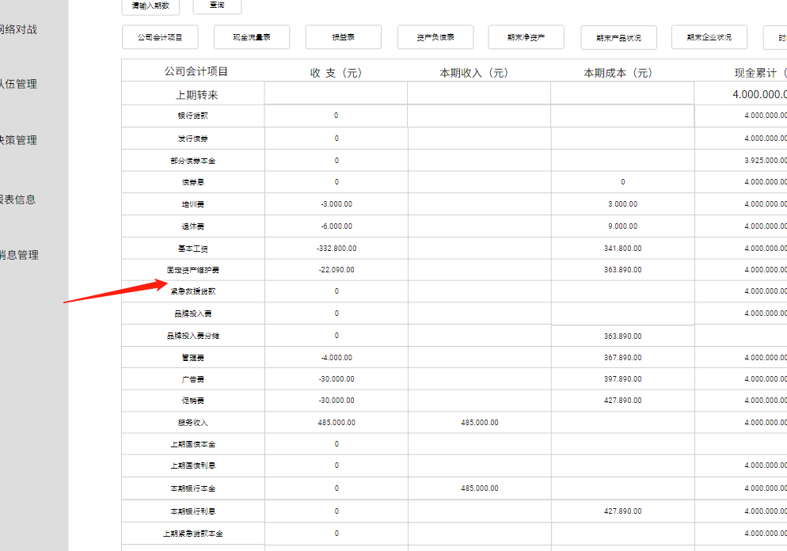

 |  |  |  |  |  |  |  |  |  | ‘---- | 固定资产维护费和紧急救援贷款中间加 变动资产投入费 |  | 本期成本计算，现金累计计算

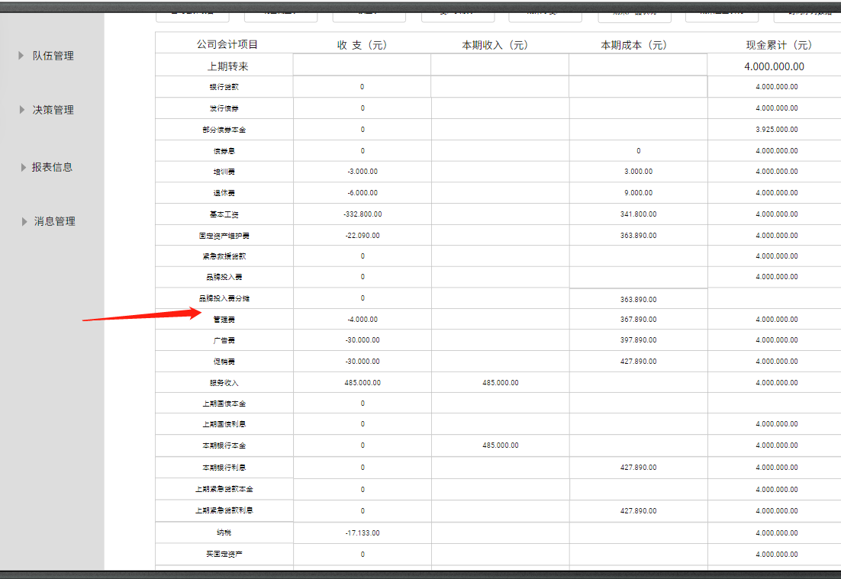
16

 |  |  |  |  |  |  |  |  |  | ；---- | 品牌投入费分摊和管理费中间加 绩效工资 本期成本计算，现金累计计算

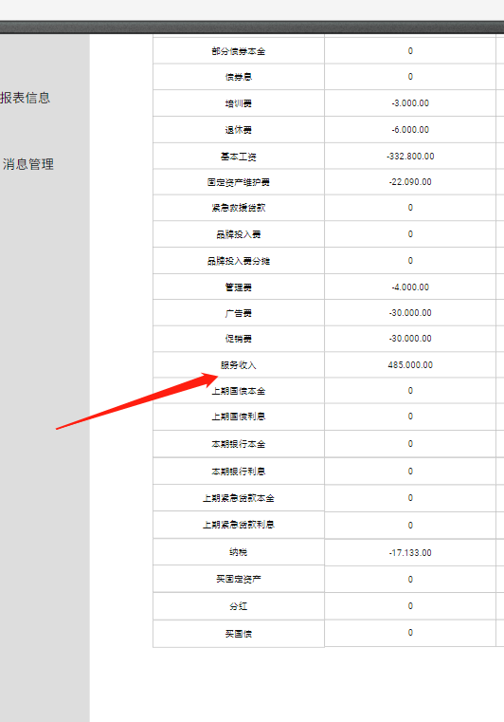
17

 |  |  |  | ’----- | 服务收入后，加折旧费 |  |  | 本期成本计算

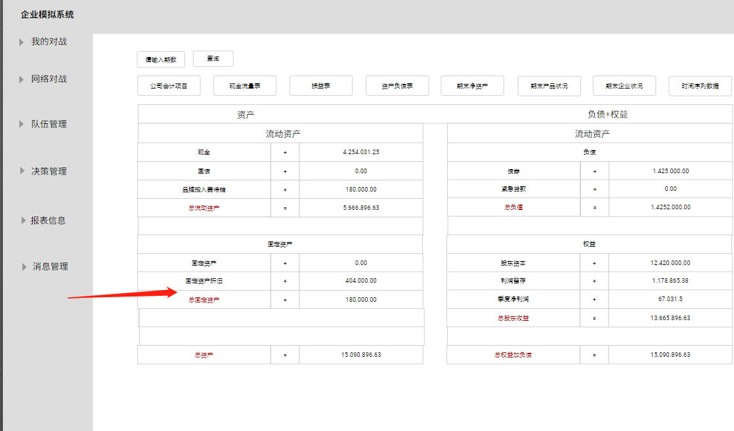
 | 资产负债表
18

 |  |  |  |  |  |  |  |  |  | ‘---- | 在固定资产折旧和总固定资产中间，加在途资产原值，+

 |  |  |  |  |  |  |  |  |  |  | 第一个 固定资产 建议改为：固定资产原值

19 | 期末净资产表字段改为： |  | 现金
 |  |  | 国债
 |  |  | 品牌投入费用待摊
 |  |  | 固定资产原值
 |  |  | 固定再次折旧
 |  |  | 债券
 |  |  | 在途资产原值
 |  |  | 合计

20

 |  |  |  |  |  |  |  |  | ’---- | 改为期末服务状况表

22 | 时间序列表

 |  |  |  |  |  |  |  |  |  | ’---- | 注意段落去掉，最后的企业经营时间序列数据留下

 |  |  |  |  |  |  |  |  |  |  | 带宽改为固定资产（件）

23 | 现金流量表

 | 项目 | 金额 (元)
 | 一、经营活动的现金流量
 | 提供服务收到的现金 | 1,111,400.00
 | 服务收入 | 1,111,400.00
 | 经营活动现金流入小计 | 1,111,400.00
 | 支付给职工以及为职工支付的现金 | 387,105.00
 | 培训费 | -3,000.00
 | 退休费 | -6,000.00
 | 基本工资 | -304,980.00
 | 绩效工资 | -73,125.00
 | 支付的各项税收 | 0
 | 纳税 | 0
 | 支付其他与经营有关的现金 | 332,642.50
 | 固定资产维护费 | -20,000.00
 | 变动资产投入费 | -20000
 | 管理费 | -30,000.00
 | 广告费 | -50,000.00
 | 促销费 | -40,000.00
 | 经营活动现金流出小计 | 1,234,747.50
 | 经营活动生产的现金流量净额 | -123,347.50
 | 二、投资活动生产的现金流量：
 | 收回投资收到的现金 | 0
 | 上期国债返回 | 0
 | 取得投资收益收到的现金 | 0
 | 上期国债利息 | 0
 | 投资活动现金流入小计 | 0
 | 构建固定资产、无形资产和其他长期资产支付的现金 | 0
 | 品牌投入费 | 0
 | 买固定资产 | 0
 | 投资支付的现金 | 0
 | 买国债 | 0
 | 投资活动现金流出小计 | 0
 | 投资活动产生的现金流量净额 | 0
 | 三、筹资活动生产的现金流量：
 | 取得借款收到的现金 | 0
 | 银行贷款 | 0
 | 发行债券 | 0
 | 紧急贷款 | 0
 | 筹资活动现金流入小计 | 0
 | 偿还债务支付的现金 | 0
 | 还债本金 | 0
 | 还银行贷款 | 0
 | 还上期紧急贷款 | 0
 | 分配股利、利润或偿付利息支付的现金 | 0
 | 债券息 | 0
 | 银行贷款利息 | 0
 | 上期紧急贷款利息 | 0
 | 分红 | 0
 | 筹资活动现金流出小计 | 0
 | 筹资活动生产的现金流量净额 | 0
 | 四、现金及现金等物价净增加额 | -123,347.50
 | 加：初期现金及现金等价物余额 | 2,000,000.00
 | 五、期末现金及现金等价物余额 | 1,876,652.50

